상품제안서
국산 10온스머그 | 상품코드: F13635

 |  |  |  |  |  |  | 02-412-0044 | www.easy1.co.kr
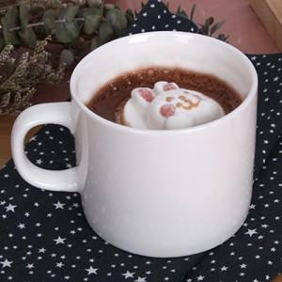 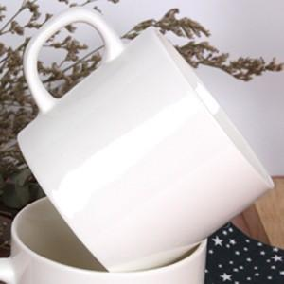

【상세/제작정보】 | ★인쇄 방식 및 2도 부터는 1도당 추가비용 발생하오니 꼭! 문의주세요! ★별도 추가 없는경우 크라프트 무지 기본케이스로 출고됩니다.

【인쇄/포장옵션】 | 실크 / 포장불가능

【공급단가】 | 수량 | 100~ | 300~ | 500~ | 1,000~ | 3,000~
*VAT별도 | 단가 | 2,380원 | 2,290원 | 2,210원 | 2,120원 | 2,040원

【상품 URL】 | https://dev.easy1.co.kr:443/src/goods_detail.php?gdno=13635

